様式２ 調査シート 0228最終赤字修正あり
様式２ 若草集会所更新プロジェクトに係る公募型サウンディング調査 調査シート

 | ～御記入上のお願い～
 | この度はサウンディング調査に御協力いただき、誠にありがとうございます。
 | お手数をお掛けして恐縮ですが、事前に公募資料を御確認の上、御回答ください。
 | なお、御回答が可能な設問のみお答えください。
 | 記入欄が不足する場合には、適宜スペースを増やして御回答ください。

 | 公募資料につきましては、広島市HPをご確認ください。
 | 【公募型プロポーザル】若草集会所更新プロジェクト - プロポーザル・コンペの案件情報|広島市公式ホームページ｜国際平和文化都市 (hiroshima.lg.jp)

＜本調査に関する問い合わせ先・調査シート返送先＞
 | 広島市市民局市民活動推進課
 | 電話：082-504-2677
 | ＦＡＸ：082-504-2066
 | E-mail：toshikan@city.hiroshima.lg.jp

 | 貴社について御記入ください
 | 貴社名
 | 所在地
 | 御記入者氏名
 | 所属部署
 | 役職
 | メールアドレス
 | 電話番号

設問１ 事業の実施条件等
募集要項で示した事業の実施条件等について、事業参画への障壁となる課題や懸念点がありましたら、御意見をお聞かせください。 |  |  |  |  |  | 有
以下、募集要項より抜粋 |  |  |  |  |  | 無
実施条件 |  |  |  | 課題の 有無 | 課題、懸念点等
(1) | 事業者は、本事業用地内にある既存集会所の解体撤去工事を行った上で、複合ビルを設計、建設、所有、維持管理及び運営を行う。なお、工期は事業者からの提案とするが、複合ビルの供用開始の期限は借地期間の始期から２年を経過する日までとする。
(2) | 第三者への定期借地権の転貸及び建物全部の譲渡は、市の事前の承諾がある場合に限り可能とする。 ※区分所有は不可となります。
(3) | ・借地料：事業者からの提案とするが、市が規定する普通財産の貸付料相当額の月865,717円を下限とする。 ・借地期間の始期：既存集会所の解体工事の開始月の１日とし、既存集会所の解体・複合ビルの新築期間中も借地料の納付が必要。 ・借地料の改定：以下の算定式に３年ごとに見直す。 改定後の借地料年額＝従前の借地料×変動率 変動率＝（直近の土地の評価額×４÷100）÷（従前の土地の評価額×４÷100） ※土地の評価額とは、固定資産税評価相当額。
(4) | 集会所部分の賃借料は事業者からの提案とするが、その額は事業者が市に支払う借地料以下（税込）とする。 ※借地料は事業者からの提案額で、865,717円が下限。（(3)のとおり）
(5) | 保証金は借地料の１年分及び複合ビルの解体費相当額以上とし、定期借地権設定契約の締結までに納付する。 ※保証金額は、広島市契約規則第30条第１項の規定により、賃貸借期間中の借地料総額の10/100が下限。 ※履行保証保険契約を締結したときは、当該保険料で保証金の全部又は一部を補うことができる。
(6) | 広島市財産規則第38条の規定により、以下の資格を有する連帯保証人を立てる。 ① 市内又は別に指定する市付近の市町内に住所（法人の場合は事務所）を有する。 ② 年額200万円以上の所得を有し、又は公簿価格100万円以上の固定資産を有する。
(7) | 公募に関するスケジュール
 | R5.9.15 R5.9.27 R5.10.23-R5.10.24 R5.11.20 R5.11.27 R5.12.1 R6.1.19 R6.2.22 R6.3.19 | 実施方針の公表 質問の受付 （R5.10.17 回答の公表） 公募型サウンディング調査の実施 公募型プロポーザルの公示 説明会、現地見学会開催 公募に関する質問の受付 （R5.12.25 回答の公表） 参加表明書の受付 （R6.2.9 参加要件審査の結果通知） 提案書類の受付 提案審査（プレゼンテーション）

設問2 集会所の必須機能等
募集要項P６～７で示した集会所の必須機能等（下表①から⑫のとおり）について、特に事業参画への障壁となる課題や懸念事項がありましたら、御意見をお聞かせください。
障壁となる 必須機能等 |  | 課題、懸念点等

以下、募集要項より抜粋
集会所の配置及び設置階
① | ・集会所の配置及び設置階は事業者の提案。 ・集会所はワンフロアで整備。 ・大人数での利用、子どもや高齢者、障害者などの利用を十分に考慮。
② | 2 階以上となる場合は、エレベーターでアクセスできるように整備。
集会室 (9０㎡程度) の必須機能
③ | ・大小２室を整備し、大集会室は７７㎡程度、小集会室は１３㎡程度。 ・80 人程度が着席して集会できるものとすること。可動式間仕切りで大小集会室を区分する場合は、スライディングウォール又はこれに類するもので整備。 ・大小集会室を個別又は一体に利用することを踏まえ、使い勝手の良いものとすること。
④ | 空手、ダンス、体操、カラオケ、書道、手芸教室などの利用を考慮した遮音性を備えた集会室とし、それらの利用を考慮した位置、階層に整備。
屋内倉庫室 (25 ㎡程度)の必須機能
⑤ | 屋内倉庫室を23.3 ㎡程度、避難所用備蓄品を収納できる屋内倉庫室を1.7 ㎡程度整備。
洋式トイレ (10 ㎡程度)の必須機能
⑥ | 男女共用の個室トイレを2 基整備し、トイレ内又はトイレの出入口付近に手洗器も整備。
⑦ | １基は車椅子利用者に対応したものとし、もう１基は高齢者や障害者が利用しやすいよう、手すりを設置する等バリアフリーに対応。
玄関、廊下 (25 ㎡程度)の必須機能
⑧ | 各室への動線を車椅子利用などに配慮して整備。
その他 の必須機能
⑨ | 集会所の存在を敷地外からも十分認識できるよう、分かりやすい標識看板を設置。
⑩ | 1 階エントランスやエレベーター内等の共用部にサインの掲示や表示。
⑪ | 各室に、利用者がその都度料金を負担する方式（コインタイマー方式等）の家庭用エアコンの整備。 ※家庭用エアコンの維持管理費及び機器更新費は集会所運営委員会が負担。
集会所の利用時間
⑫ | 集会所の利用時間は、現状の利用状況を引き継ぎ、８時～22 時を想定。

設問3 集会所機能等に対する集会所運営委員会からの要望
募集要項P8で示した集会所機能等に対する集会所運営委員会からの要望（下表①から③のとおり）について、特に事業参画への障壁となる課題や懸念等がありましたら、御意見をお聞かせください。
障壁となる 必須機能等 |  | 課題、懸念点等

以下、募集要項より抜粋
複合ビルについて
① | 入居するテナント及び住戸に対する若草町内会への加入勧奨
② | 複合ビル共用の駐車場及び駐輪場の整備（駐車場が１台以上、駐輪場が相当台数）
集会所について
③ | 屋根付きの資源ごみ（段ボール、缶等）置場（面積6.5㎡程度、高さ２ｍ程度）の設置

設問４ その他懸念事項等
設問１～３以外で本事業における事業参画への障壁となる課題や懸念事項等がありましら、御意見をお聞かせください。

設問５ 想定される事業スキーム
若草集会所の更新スキームを次のとおり想定していますが、事業参画の可能性をお聞かせください。また、課題や懸念事項等がありましたら、御意見をお聞かせください。（※次ページの概要・図も参照してください。）
想定される 事業スキーム |  | 参画の 可能性 | 課題、懸念点等 |  |  |  | 参画意欲有
1 | ＰＰＰ・定期借地権 （現状のスキーム） |  |  |  |  |  | 条件によっては検討
2 | 市による単独建替え （既存のスキーム） |  |  |  |  |  | 参加しない
3 | 等価交換型
4 | 土地全部売却＆新たな土地購入＋市による建築、施設の購入又は賃貸
5 | 土地部分売却&市による集会所整備

想定される 事業スキーム |  | 事業スキーム概要 |  | スキーム図
1 | ＰＰＰ・定期借地権 （現状のスキーム） | 事業者に土地を定期借地で貸し付け、市は集会所部分を事業者から賃借する。 |  | 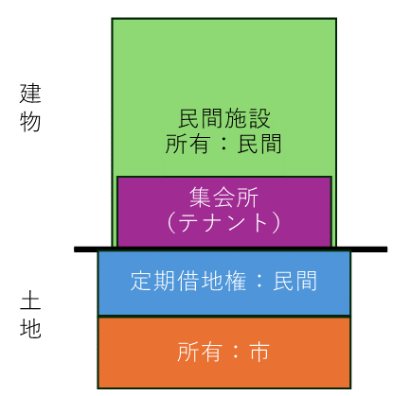
2 | 市による単独建替え （既存のスキーム） | 市が集会所を解体し、新たに集会所を建設する。 |  | 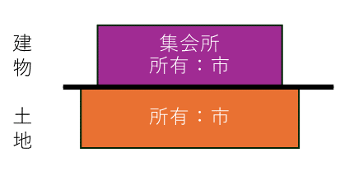
3 | 等価交換 | 市と事業者が土地と建物床を等価で交換する。（建物は区分所有建物となる。） |  | 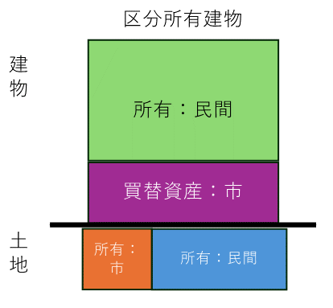
4 | 土地全部売却＆新たな土地購入＋市による建築、施設の購入又は賃貸 | 市有地の売却収益で新たな場所に集会所を整備する。（新たな用地確保及び集会所の建設、民間施設の購入又は賃貸） |  | 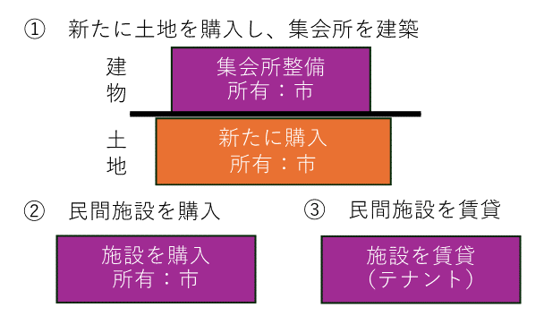
5 | 土地部分売却＆市による建築 | 市有地の一部を売却し、その収入で残った市有地部分に集会所を建築する。 |  | 